Rede Neural
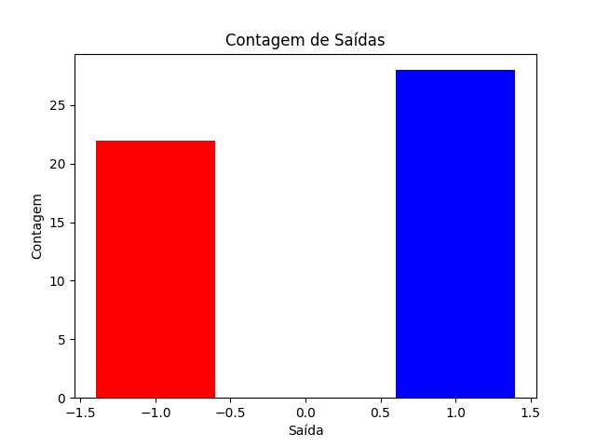
Digito 1 | Digito 2 | Digito 3 | Digito 4 | Digito 5 | Digito 6 | Digito 7 | Entrada | Acurácia
4 | 4 | 5 | 9 | 9 | 1 | 5 | 4459915 | 0

